Лист1
Вопрос | Варианты ответа | Комментарий
Какая из осей Scala cube (X/Y/Z scalling) обеспечивает Data partitioning (sharding)? | Y-axis |  | правильно
 | X-axis |  | хз
 | Z-axis
 | никакая
В соответствии с Application Layering architecture, какие направления взаимодействия не допускаются? | Repository-Domain | 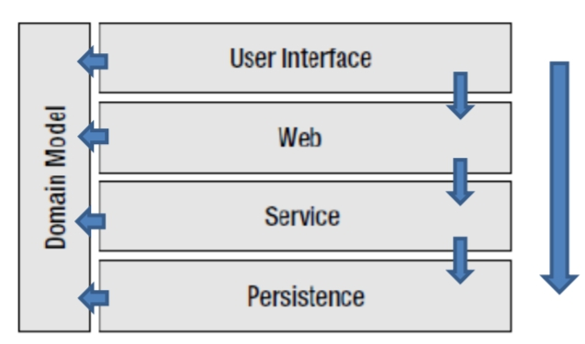
 | Service-Domain
 | Service-repository
 | web-service
 | domain-repository
 | web-repository
 | service-web
 | web-domain
Выдерите корректные утверждения касательно монолитной и микросервисной архитектур | Приложения с микросервисной архитектурой сложно масштабировать | Scaling the application can be difficult - a monolithic architecture is that it can only scale in one dimension
 | Приложения с микросервисной архитектурой более устойчиво к падению одного из серверов
 | В приложении с монолитной архитектурой легче вносить изменения и выпускать его новые версии
 | Приложения с монолитной архитектурой сложно масштабировать
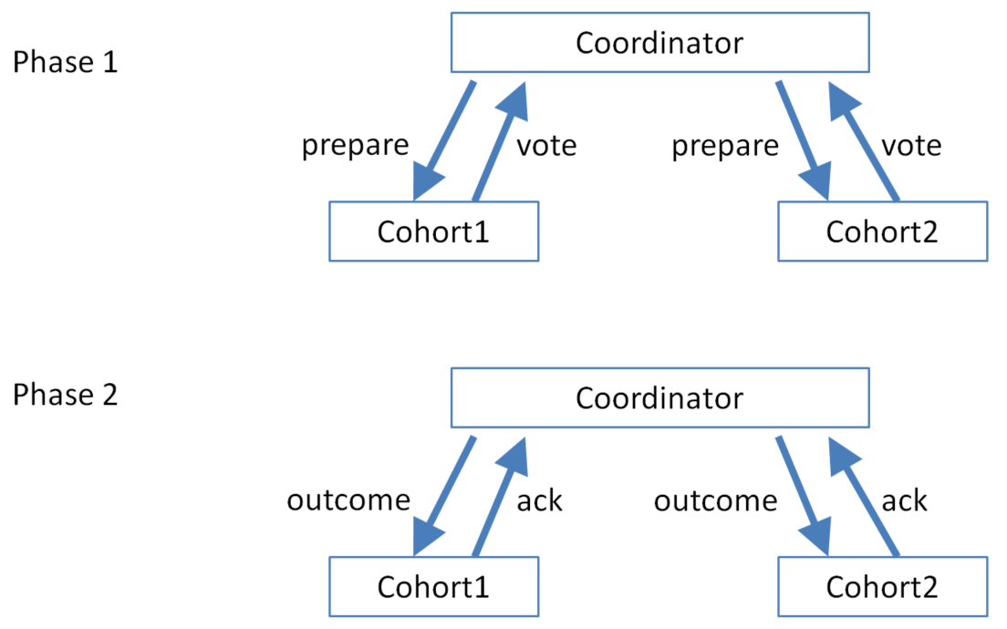
 | Приложеие с микросервисной архитектурой может включать сервисы написанные с помощью разных языков и платформ
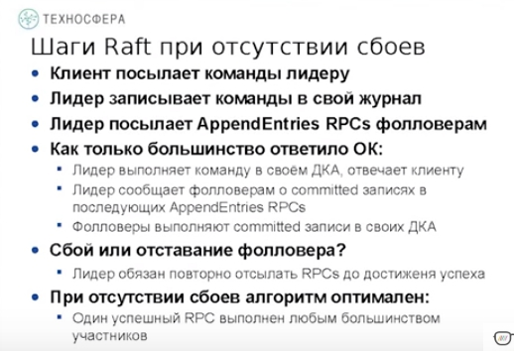
В распределении двухфазной транзакции (2PC) принимают участие 3 сервера (координатор запущен на одном из них). Каким суммарным количеством сообщений им необходимо обменяться? | 8
Выберите правильное утверждение | протокол Paxos подвержен split-brain problem | Raft:1. Leader election 2. Normal operation 3. Safety and consistency 4. Neutralize old leaders 5. Client protocol 6. Configuration changes
 | протокол Paxos требует для своего функционирования всех нод
 | протокол 2PC требует для своего функционирования всех нод
 | протокол Raft требует наличие лидера
 | протокол Raft требует для своего функциоирования кворума
 | протокол Raft подвержен split-brain problem
В каком из слоев приложения (Application Layer) следует размещать бизнес-логику | Repositort/persistence layer | Уровень предметной области (Domain Layer) или Уровень модели (Model Layer) – Отвечает за представление понятий прикладной предметной области – Содержит логику поведения предметной области (business rules) – Этот уровень является главной, алгоритмической частью программы
 | service layer
 | presentation layer
 | domain layer
Каким должно быть значение Х и У в vector stamp на Node2 что б НЕ было write-write conflict: Node1 vector stam [blue:1, green:3, black:2], Node2-vector stamp [blye X, green1, black Y] | Х=1 У=2 Х=1 У=1 | https://www.google.com/url?q=https://books.google.com.ua/books?id%3DAyY1a6-k3PIC%26pg%3DPA64%26lpg%3DPA64%26dq%3Dblue:%2B1,%2Bgreen:%2B2,%2Bblack:%2B5%2Bconflict%26source%3Dbl%26ots%3D6IurGCHHOj%26sig%3D5rJpi6xq5eclc_QSWUpbtZtK3as%26hl%3Dru%26sa%3DX%26ved%3D0ahUKEwjInteqm6nbAhXDBiwKHXobCm8Q6AEIPDAH%23v%3Donepage%26q%26f%3Dfalse&sa=D&ust=1527543192602000&usg=AFQjCNE9Xue5qOBx3TUOpDkvyK2jhJC3Gw
Согласно Scala cube (x/y/z scalling) какой из осей соответствует фраза "scalling consist of running multiple copies of an application behing a load balancer" | y-axis
 | x-axis
 | никакая
 | z-axis
Какие из паттернов позволяют микропроцессорам явно не прописывать адреса других микросервисов для ваимодействия между собой | Circuit Breaker
 | Messaging
 | Service Discovery
 | Distributed tracking
Для предотвращения "split-brain problem" сколько нод должно продолжать функционирование в кластере из 7 нод? | 4 | (n-1)/2 +1 - если n-не четное, если четное n/2 -1
Какое из выражений аналогично следующей конструкции map.replace (key, oldvalue, newvaly\ua) | if(key==oldvalue) map.put(key, newvalue) | The method Map.replace(key, oldValue, newValue) replaces the value associated with the given key only if it is currently mapped to the oldValue. K key: key for which replace the value V oldValue: value expected to be associated with the key V newValue: value to associate with the key http://farenda.com/java/java-util-map-replace-key-oldvalue-newvalue/
 | if(newvalya==oldvalue) map.put(key, newvalue)
 | if(map.get(key)==oldvalue) map.put(key, newvalue)
 | if(oldvalue==newvalue) map.put(key, newvalue)
В системе обмна сообщениями есть Topic у которого два подписчика sub1 и sub2, а так же Queue у которой так же 2 потребителя cons1 cons2/ В Topic и Queue приходят по 2 сообщения. Сколько сообщений sub1 sub2 cons1 cons2 могут получить | sub1-0, sub2-2, cons1-1 cons2-1 | • Publish–subscribe pattern – is a one-to-many model – messages are published to "topics" or named logical channels – all subscribers to a topic will receive the same messages – twitter, database triggers, mailing lists, RSS. • Receipt notification - A publisher may need to know when some or all subscribers have received a message.
 | sub1-2, sub2-2, cons1-2 cons2-0
 | sub1-2, sub2-2, cons1-0 cons2-1
 | sub1-2, sub2-2, cons1-1 cons2-0
 | sub1-2, sub2-2, cons1-1 cons2-1
 | sub1-1, sub2-1, cons1-2 cons2-0
 | sub1-2, sub2-0, cons1-1 cons2-1
 | sub1-2, sub2-2, cons1-0 cons2-2
Реализация распределения транзакций на основе Event-Driven Architecture | обеспечивает eventual consistency | Transactions span multiple services and provide eventual consistency  applications must deal with inconsistent data, Programming model is more complex than when using ACID transactions  subscribers must detect and ignore duplicate events  Often you must implement compensating transactions to recover from application-level failures
 | обеспечивает отсутствие блокировоу
 | обеспечивает consistency
 | позволяет координатору транзакций успешно восстанавливаться после сбоев
На каком их слоев приложения (Application layer) должна быть реализована поддержка распределенных транзакций | domain layer
 | presentation layer
 | service layer
 | repository/presistence layer
 | web layer
Which of the following describes messaging communication? | synchronous (этот ответ правильные если multiplechoice)
 | guaranted delivery of messaging
 | scalability
 | asynchronous
Выберите свойства, которым соответствует система контроля версий Git | является централизованой (единое хранилище данных) | https://stackoverrun.com/ru/q/6049185/jpa-optimistic-lock-read-%D0%BE%D0%BF%D0%B8%D1%81%D0%B0%D0%BD%D0%B8%D0%B5 , https://git-scm.com/book/ru/v1/%D0%92%D0%B2%D0%B5%D0%B4%D0%B5%D0%BD%D0%B8%D0%B5-%D0%9E-%D0%BA%D0%BE%D0%BD%D1%82%D1%80%D0%BE%D0%BB%D0%B5-%D0%B2%D0%B5%D1%80%D1%81%D0%B8%D0%B9
 | использует пессимистическую блокировку
 | в случае наличия конфликтов заменяет более раннюю версию данных более новыми
 | является распределенной
 | использует оптимистическую блокировку
Какая из осей scala cube (x/y/z) соответствует подходу построения приложения на основе Microservice architecture | x-axis
 | y-axis
 | z-axis
 | никакая
Какой из слоев приложения непосредствено взаимодействует с хранилищем данных? | service layer
 | presentation layer
 | domain layer
 | repository/presistence layer
Какие из перечисленных проблем есть в 2РС протоколе? | является блокирующим протоколом | Проблема 2PC • Ноды не знают как проголосовали другие ноды, они знают только свой результат • Если координатор перед тем как падает успевает сообщить хоть одной из нод свое решение, то по этому решению можно восстановить решение координатора • Если падают координатор и нода получившая сообщение от него, то их решение и результат остаются неизвестными
 | требует, что бы функционировало большинство нод
 | в случае network partition каждый из сегментов может принять разные решения
 | может приводить к нарушению consistency
 | требует, что бы функционировали все ноды
Выберите корректные утверждения про Event Sourcing | Позволяет ускорить выполнение сложных запросов к БД | В случае с Event Sourcing мы тоже оперируем с состоянием сущности. Но в отличии от обычной модели мы это состоянием не храним, а воспроизводим каждый раз при обращении. https://habr.com/post/146429/
 | Не хранит в БД конкретного состояния объекта предметной области
 | Позволяет ускорить запись в БД из-за отсутствия необходимости в использовании блокировок
 | Использует оптимистическую блокировки для обновления в БД состояния объекта предметной области
В протоколе Paxos принимают участие 4 сервера. Каким минимальным количеством сообщений в наилучшем случае им необходимо обменяться? | 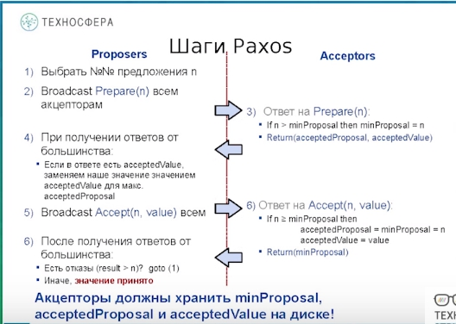 10
В 2РС транзакции принимают участие три сервера Q1, Q2,Q3 и координатов Q0 Выберите допустимые комбинации состояний в которых могут находиться сервера а-abort, c-commit i-query, w-wait | q1=w q2=w q3=a
 | q1=a q2=c q3=a
 | q1=w q2=c q3=a
 | q1=i q2=i q3=i
 | q1=c q2=c q3=c
 | q1=w q2=i q3=a
 | q1=c q2=c q3=w
 | q1=w q2=i q3=c
 | q1=w q2=w q3=w
 | q1=a q2=a q3=a
Для чего используется Combine function в Map/reduce | упрощение работы partition function | The Combiner class is used in between the Map class and the Reduce class to reduce the volume of data transfer between Map and Reduce. Usually, the output of the map task is large and the data transferred to the reduce task is high. https://www.tutorialspoint.com/map_reduce/map_reduce_combiners.htm
 | оптимизации работы map function
 | замена логики работы reduce function
 | уменьшение количества пересылаемых по сети данных
Какой комбинацией свойств можно охарактеризовать реляционные БД согласно САР-теореме | СА | https://habr.com/post/346166/
 | САР
 | АР
 | СР
Какой из типов шардинга позволяет более эффективно выполнять агрегирующие операции над данными имеющими близкие значения | domain specific rules
 | никакой
 | hash based geo-location
 | range based
Как называется текущее свойство в combine function в Map/reduce: combine(key, [combine(key, valyesArray)])==combine(key, valyesArray) | identical
 | idempotent
 | associative
 | commutative
В кластере есть 7 узлов на которые реплицируются данные. На 3 из них выполняется запись данных. С какого минимального количества узлов необходимо считывать данные для обесспечения strong consistensy? | 5 | N-число узлов на которые реплицируют данные, W - число узлов от которых ожидается подтверждение, R-числоузлов к которым оращается клиент R+W>N - strong consistency, R+W<=N - eventual consistency
Какой минимальный уровень изоляции транзакций обеспечивает отсутствие грязного чтения данных (dirty reads) из реляционной БД | serializable
 | read uncommitted
 | read commited
 | repeatable read
Если кластер распадается на несколько частей, заказчику важно, что бы каждая часть продолжала функционировать независимо от других. Какое из свойств ему необходимо? | CA | В CAP говорится, что в распределенной системе возможно выбрать только 2 из 3-х свойств: C (consistency) — согласованность. Каждое чтение даст вам самую последнюю запись. A (availability) — доступность. Каждый узел (не упавший) всегда успешно выполняет запросы (на чтение и запись). P (partition tolerance) — устойчивость к распределению. Даже если между узлами нет связи, они продолжают работать независимо друг от друга.
 | AP
 | CP
 | CAP
 | это невозможно
Какой из типов приведенных ниже NoSQL БД не является масштабируемым? | Key-valye
 | graph
 | document
 | column-family
В каком порядке выполняются шаги в Map/reduce | map-shuffle-partition-combine-reduce
 | map-shuffle-combine-partition-reduce
 | map-partition-combine-shuffle-reduce
 | map-combine-partition-shuffle-reduce
Какой из уровней изоляции транзакций может заменить Optimistic locking | read uncommitted | Если две одновременные транзакции попытаются обновить одну и туже строку, то это будет не возможно. В таком случае PostgreSQL принудит транзакцию, вторую, да и все последующие, что пытались изменить строку к отмене (откату — ROLLBACK). https://habr.com/post/317884/
 | repeatable read
 | read commited
 | serializable
 | никакой
В результате ввода git add -all ошибка No a git repository:git Что нужно ввести? | git init | Эта ошибка означает. что директория в котороый вы находитесь не являтеся git-репозиторием - сначала создайте его. https://gist.github.com/oleglomako/f34ad2098acba084f4ba344b780ed298 - основные комманды
Какой комбинацией свойств можно охарактеризовать MongoDB согласно САР теореме? | СР | Следующие пункты относятся к абстрактной распределенной БД MongoDB. MongoDB обеспечивает strong consistency, потому что это система с одним Master узлом, и все записи идут по умолчанию в него. Автоматическая смена мастера, в случае отделения его от остальных узлов. В случае разделения сети, система прекратит принимать записи до тех пор, пока не убедится, что может безопасно завершить их. Таким образом, система может продолжать работу в случае разделения сети, но теряется CAP-availability всех узлов. Это CP система!, https://habr.com/post/328792/
 | АР
 | САР
 | СА
При каком из видов репликации появляется необхоимость в применении алгоритмов по разрешению write-write конфликтов | primary-secondary
 | slave-master
 | master-slave
 | master-master
 | slave-slave
В распределенной двухфазной транзакции принимают участие 5 серверов. Каким суммарным количеством сообщений им необходимо обменяться? | 20?16? | Двухфазовая фиксация (2PC - 2 Phase Commit) - каждый участвующий в ней узел, прежде чем зафиксировать транзакцию, подтверждает, что он готов сделать это. Если все узлы согласны зафиксировать транзакцию, то все относящиеся к ней действия реально выполняются; если один из узлов отказывается зафиксировать свою часть транзакции, то и все остальные узлы вынуждены прервать данную транзакцию. 2PC опирается на следующие фундаментальные правила (Рисунок 13): 1. Если хотя бы один узел отказывается зафиксировать транзакцию (голосует за ее прерывание), то распределенная транзакция прерывается на всех участвующих в ней узлах. 2. Если все узлы голосуют за фиксацию транзакции, то она фиксируется на всех участвующих в ней узлах. В простейшем варианте работа 2PC выглядит следующим образом:
Сколько узлов должно быть в распределенной система для исправления византийской проблемы в 2х узлах | 7 | Для исправления Византийской проблемы в N узлах, распределенная система должна состоять как минимум из 3N+1 узлов и должна реализовывать специальный алгоритм консенсуса
Напишете вместо трех точек в каком виде/ формате combine должен возвращать данные map: (k1,v1) -> [(k2,v2)] combine: (k2,[v2]) -> [...] reduce: (k2,[v2]) -> [(k3,v3)] | (k2,v2) | похожий ответ есть
Когда мы в реляционной БД настраиваем constraint, указывая что значения поля должно быть больше 0, какое из свойств ACID используем? Укажите первую заглавную букву | с
Какой комбинацией свойств можно охарактеризовать Neo4J, согласно САР-теореме? | СА
Выделите верные утверждения касательно шардинга и репликации | Шардинг позволяет ускорить запись и чтение данных
 | Репликация позволяет повысить отказоустойчивость системы
 | Репликация позволяет ускорить запись и чтение данных
 | Репликация может приводить к несогласованности данных
 | Шардинг может приводить к несогласованности данных
 | Шардинг позволяет повысить отказоустойчивость системы
 | Шардинг совместно с репликацией позволяют ускорить запись и чтение данных, а так же повысить отказоустойчивость системы
Select the earliest point at which Paxos has agreed on a value. There is a copy of the Paxos algorithm below | A majority send accept ok messages with the same n
A JMS message is composed of which of the following parts | Header
 | Properties
 | Body
which mapreduce stage serves as a barrier, where all previous stages must be completed before it may proceed? | Group
which of the microservices pattern detect failures and encapsulated logic of preventing a cascading failure? | Circuit breaker
какие из перечисленных проблем есть в 3РС протоколе? | может приводить к нарушению consistency
 | в случае network partition каждый из сегментов может принять разные решения

